Semaine 0
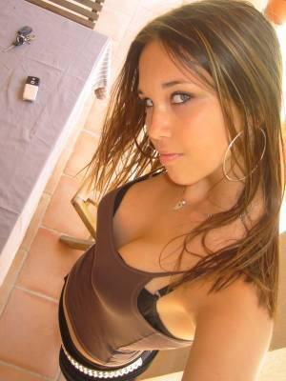
 | ajouter mise en forme conditionnelle : si un techos est staffé et que pb, |  |  |  |  |  |  | DISPO |  |  | > tableau des dispos des techniciens / jour
 | alors mettre cellule où pb en couleur pour alerte |  |  |  |  |  |  | HABILITATION |  |  | > tableau des habilitations techniciens / poste

 |  |  |  |  |  |  |  | PREF POSTE |  |  | > tableau des préférences techniciens / poste
 | Semaine : | 0 |  |  |  |  |  | ROTATION |  |  | > tableau de l'historique des affectations des techniciens / poste

 | Disponibilités des techniciens |  |  | Semaine : 0 |  |  |  |  |  | Affectation des techniciens par poste |  |  | Semaine : 0
 |  | Lundi | Mardi | Mercredi | Jeudi | Vendredi | Samedi |  |  |  | Poste 1 | Poste 2 | Poste 3 | Poste 4

Tech 1 | Jour | • | • | x | • | • |  |  | Lundi | Jour | Tech 2
 | Soir |  |  |  |  |  |  |  |  | Soir

Tech 2 | Jour | • | • | • | • | • | • |  | Mardi | Jour
 | Soir | • | • | • | • | • | • |  |  | Soir

Tech 3 | Jour | • | • |  |  |  |  |  | Mercredi | Jour
 | Soir |  | • |  | • | • | • |  |  | Soir

Tech 4 | Jour | • | • |  |  |  | • |  | Jeudi | Jour
 | Soir | • | • | • | • | • |  |  |  | Soir

Tech 5 | Jour | • | • |  |  |  |  |  | Vendredi | Jour
 | Soir | • | • | • | • | • |  |  |  | Soir

 |  |  |  |  |  |  |  |  | Samedi | Jour

